Métré

 |  |  |  |  |  |  |  |  |  | Si pièce mansardée |  |  |  | Décrochement |  |  |  | Menuiseries
Photos |  |  | Pièces | Chauffée | Mansardée | HSP | Longueur | Largeur | Surface | HSF | HPP | LP | S rampants | Longueur | Largeur | Surface | Surface nette (m²) | F | L | H | N
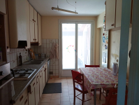 |  |  | Cuisine | Non | Non | 2.5 | 2.56 | 3.85 | 9.86 |  |  |  |  |  |  |  |  | Porte-fenêtre avec soubassement, 2 vantaux, pvc, double vitrage , volets bois Porte de service donnant sur un espace non chauffé, bois plein | 1.40 0.80 | 2.35 2.10 | 1 1 0
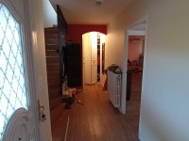 https://forms.kizeo.com/data/medias/secure/dm9lY2pPdEpBdGo4QkJyMy8reEtPQjYydXVOdnMzMlVlZzgrb3lCNG42N3p2TW54SWljOEtqUjV2WVNiZExSUmtQeFdYTCt6RnhESDJXdlhGQVZTZUZLazZxbktVYWY5NzJPMllVVXFmUW89?name= | 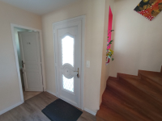 https://forms.kizeo.com/data/medias/secure/dm9lY2pPdEpBdGo4QkJyMy8reEtPQjYydXVOdnMzMlVlZzgrb3lCNG42N3p2TW54SWljOEtqUjV2WVNiZExSUnBhOTcyVS9aSHhhaE1rdkJOeXhlMGZLU2kwV0JtbkRtbU4wVUhlRXpCcTg9?name= |  | Dégagement 1 | Oui | Non | 2.5 | 6.4 | 1.48 | 9.47 |  |  |  |  | 1.47 |  | 0.85 | 8.62 | Porte d'entrée, double vitrage (Inférieur à 60%) ,pvc | 0.90 | 2.15 | 1 0 0
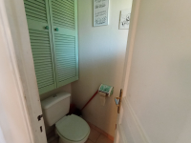 https://forms.kizeo.com/data/medias/secure/dm9lY2pPdEpBdGo4QkJyMy8reEtPQjYydXVOdnMzMlVlZzgrb3lCNG42N3p2TW54SWljOEtqUjV2WVNiZExSUmozZDl2ZVhrcGhUSUxybnBxeTdjcmFzMVFVaDBQcElsQXdHSUM5cEtrRDQ9?name= | 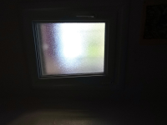 https://forms.kizeo.com/data/medias/secure/dm9lY2pPdEpBdGo4QkJyMy8reEtPQjYydXVOdnMzMlVlZzgrb3lCNG42N3p2TW54SWljOEtqUjV2WVNiZExSUmozZDl2ZVhrcGhUSUxybnBxeTdjclh1NXptUzdwZk5Ic2F3ZnVmSDd3K0E9?name= |  | W.C | Oui | Non | 2.5 | 0.9 | 1.5 | 1.35 |  |  |  |  |  |  |  |  | Fenêtre 1 vantail, pvc, double vitrage, volets bois | 0.50 | 0.75 | 1 0 0
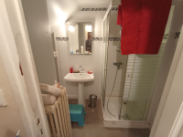 https://forms.kizeo.com/data/medias/secure/dm9lY2pPdEpBdGo4QkJyMy8reEtPQjYydXVOdnMzMlVlZzgrb3lCNG42N3p2TW54SWljOEtqUjV2WVNiZExSUjg4WmFXbFVTS2FBaEhLZmc1VUkwTDcrcjNpbkx1TC9kYW1ranBLUDIvcFk9?name= | 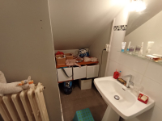 https://forms.kizeo.com/data/medias/secure/dm9lY2pPdEpBdGo4QkJyMy8reEtPQjYydXVOdnMzMlVlZzgrb3lCNG42N3p2TW54SWljOEtqUjV2WVNiZExSUjg4WmFXbFVTS2FBaEhLZmc1VUkwTDZsRnE0OC8zTE9aR05SR2dnMXVCL2c9?name= |  | Salle d'eau | Oui | Oui |  | 2.8 | 1.58 | 4.42 | 2.5 | 1.6 | 0.6 | 3.03 | 1 |  | 0.58 | 3.84 |  |  |  | 0 0 0
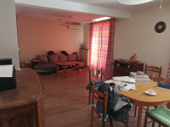 https://forms.kizeo.com/data/medias/secure/dm9lY2pPdEpBdGo4QkJyMy8reEtPQjYydXVOdnMzMlVlZzgrb3lCNG42N3p2TW54SWljOEtqUjV2WVNiZExSUnhZOGxic1JuR3JpdmpPMjhDWll6U2dyKy9za3Z3NVE4L2NzN2JRMGFmbWc9?name= | 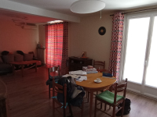 https://forms.kizeo.com/data/medias/secure/dm9lY2pPdEpBdGo4QkJyMy8reEtPQjYydXVOdnMzMlVlZzgrb3lCNG42N3p2TW54SWljOEtqUjV2WVNiZExSUlF3aExPU1c1dGhUUDd6SW5wQ3U4WmpCQXhHRWNPWFN5OVJmdUFwRXZyUVU9?name= |  | Séjour | Oui | Non | 2.5 | 7.56 | 3.85 | 29.11 |  |  |  |  | 3.59 |  | 1.62 | 27.49 | Porte-fenêtre avec soubassement, 2 vantaux, pvc, double vitrage , volets bois | 1.40 | 2.35 | 2 0 0
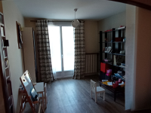 https://forms.kizeo.com/data/medias/secure/dm9lY2pPdEpBdGo4QkJyMy8reEtPQjYydXVOdnMzMlVlZzgrb3lCNG42N3p2TW54SWljOEtqUjV2WVNiZExSUlMvbksyL0l0MnRVaXJNTG80WWJQOG5ENjhGN0p6Mi8wYTRoYzFOWFg2dms9?name= |  |  | Salle d'étude | Oui | Non | 2.5 | 2.95 | 2.7 | 7.97 |  |  |  |  |  |  |  |  | Fenêtre, 2 vantaux, pvc, double vitrage , volets bois | 1.40 | 1.40 | 1 0 0
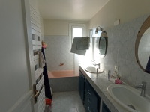 https://forms.kizeo.com/data/medias/secure/dm9lY2pPdEpBdGo4QkJyMy8reEtPQjYydXVOdnMzMlVlZzgrb3lCNG42N3p2TW54SWljOEtqUjV2WVNiZExSUklMeklpUnd3VDVUeG5YY2p2S29mdFlFRmJFRW1jWUpmWUJsQVl5WGVCaEk9?name= | 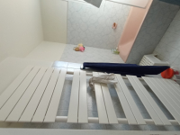 https://forms.kizeo.com/data/medias/secure/dm9lY2pPdEpBdGo4QkJyMy8reEtPQjYydXVOdnMzMlVlZzgrb3lCNG42N3p2TW54SWljOEtqUjV2WVNiZExSUklMeklpUnd3VDVUeG5YY2p2S29mdFJpZnJXVXN1NlI1OGh5c0NHbTRwTDQ9?name= |  | Salle de bain | Oui | Non | 2.5 | 2.9 | 1.7 | 4.93 |  |  |  |  | 0.2 |  | 0.29 | 4.64 | Fenêtre, 1 vantail, pvc, double vitrage | 0.50 | 1.20 | 1 0 0
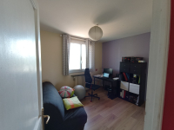 https://forms.kizeo.com/data/medias/secure/dm9lY2pPdEpBdGo4QkJyMy8reEtPQjYydXVOdnMzMlVlZzgrb3lCNG42N3p2TW54SWljOEtqUjV2WVNiZExSUkZRYWxud0xha2Rjb3FOYTk5RE8zVktTNDEvNGRLdGNLWWFodE5vdzcyT1k9?name= | 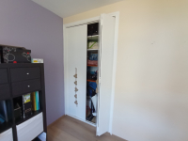 https://forms.kizeo.com/data/medias/secure/dm9lY2pPdEpBdGo4QkJyMy8reEtPQjYydXVOdnMzMlVlZzgrb3lCNG42N3p2TW54SWljOEtqUjV2WVNiZExSUnF2Qm1DaStXa3poWTNGZG5nak1qdTNkZzFSL096cVROOCtSazJwVFNkSTA9?name= | 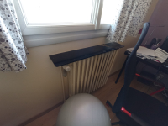 https://forms.kizeo.com/data/medias/secure/dm9lY2pPdEpBdGo4QkJyMy8reEtPQjYydXVOdnMzMlVlZzgrb3lCNG42N3p2TW54SWljOEtqUjV2WVNiZExSUnF2Qm1DaStXa3poWTNGZG5nak1qdTROSVVuajdmQnJpMzlhSVo3TFI1cTA9?name= | Chambre 1 | Oui | Non | 2.5 | 3.58 | 3.55 | 12.71 |  |  |  |  | 1.37 |  | 0.92 | 11.79 | Fenêtre, 2 vantaux, pvc, double vitrage , volets bois | 1.40 | 1.40 | 1 0 0
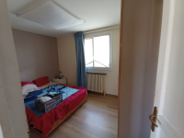 https://forms.kizeo.com/data/medias/secure/dm9lY2pPdEpBdGo4QkJyMy8reEtPQjYydXVOdnMzMlVlZzgrb3lCNG42N3p2TW54SWljOEtqUjV2WVNiZExSUkNaUmx6eStRVzlDVnhKai8reDVLa0ZOR282NFE4dTFhajRJOXl2aVBGb0U9?name= | 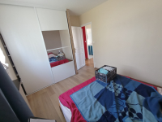 https://forms.kizeo.com/data/medias/secure/dm9lY2pPdEpBdGo4QkJyMy8reEtPQjYydXVOdnMzMlVlZzgrb3lCNG42N3p2TW54SWljOEtqUjV2WVNiZExSUisxRTVjZElWekRWd245elFiQzVvbVAva1N4TWIwU0ZlUVFteTFkb29URlU9?name= |  | Chambre 2 | Oui | Non | 2.5 | 3.9 | 2.92 | 11.39 |  |  |  |  |  |  |  |  | Fenêtre, 2 vantaux, pvc, double vitrage , volets bois | 1.40 | 1.40 | 1 0 0
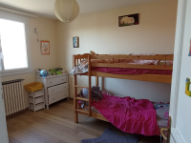 https://forms.kizeo.com/data/medias/secure/dm9lY2pPdEpBdGo4QkJyMy8reEtPQjYydXVOdnMzMlVlZzgrb3lCNG42N3p2TW54SWljOEtqUjV2WVNiZExSUkpKZW41cDJXMjM0UUx6VFl6NC9tSEFIVlpFZWFDcHVTdmFodGFkdjBEcG89?name= | 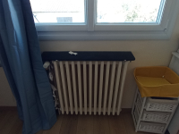 https://forms.kizeo.com/data/medias/secure/dm9lY2pPdEpBdGo4QkJyMy8reEtPQjYydXVOdnMzMlVlZzgrb3lCNG42N3p2TW54SWljOEtqUjV2WVNiZExSUmc1OWw3djlOSlRXM2FOelMwSmxXZ0ZMcHJ6LzhOcHRTRzVLaEtxYjFkdVE9?name= | 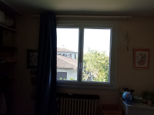 https://forms.kizeo.com/data/medias/secure/dm9lY2pPdEpBdGo4QkJyMy8reEtPQjYydXVOdnMzMlVlZzgrb3lCNG42N3p2TW54SWljOEtqUjV2WVNiZExSUmc1OWw3djlOSlRXM2FOelMwSmxXZ001STBRRG00bVo0d0UzaDY3ZUFGS1k9?name= | Chambre 3 | Oui | Non | 2.5 | 3.55 | 3.53 | 12.53 |  |  |  |  | 0.6 |  | 0.6 | 11.93 | Fenêtre, 2 vantaux, pvc, double vitrage , volets bois | 1.40 | 1.40 | 1 0 0
 |  |  | W.C 2 | Oui | Non | 2.5 | 1.37 | 1 | 1.37 |  |  |  |  |  |  |  |  |  |  |  | 0 0 0
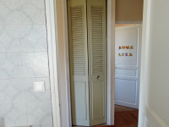 https://forms.kizeo.com/data/medias/secure/dm9lY2pPdEpBdGo4QkJyMy8reEtPQjYydXVOdnMzMlVlZzgrb3lCNG42N3p2TW54SWljOEtqUjV2WVNiZExSUk1uUnlkT0pzZEhSMFF1Z2pIZU85Y0EwWVdGeW1yQzhsYldOS3FMd0QyS289?name= | 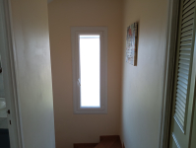 https://forms.kizeo.com/data/medias/secure/dm9lY2pPdEpBdGo4QkJyMy8reEtPQjYydXVOdnMzMlVlZzgrb3lCNG42N3p2TW54SWljOEtqUjV2WVNiZExSUkh3NjZSWTBBT2xYWU45WElXd0RSM1kwR0g2ejhldzZodkpGZXVNVU1wTTQ9?name= |  | Dégagement 2 | Oui | Non | 2.5 | 1.6 | 2.3 | 3.68 |  |  |  |  | 0.6 |  | 0.78 | 2.9 |  |  |  | 0 0 0
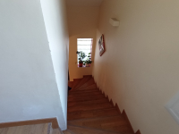 https://forms.kizeo.com/data/medias/secure/dm9lY2pPdEpBdGo4QkJyMy8reEtPQjYydXVOdnMzMlVlZzgrb3lCNG42N3p2TW54SWljOEtqUjV2WVNiZExSUkJUb1RoOUxYSmllU0pSclphbmhjUFRvRUxVa084V1hUUkNMc0N0SjhldU09?name= |  |  | Cage d'escalier | Non | Non | 2.5 | 0 | 0 | 0 |  |  |  |  |  |  |  |  | Fenêtre, 1 vantail, pvc, double vitrage , volets bois Pavée de verres (rdc) | 0.60 0.60 | 1.65 1.25 | 1 1 0
 |  |  |  | Non | Non |  |  |  | 0 |  |  |  |  |  |  |  |  |  |  |  | 0 0 0

Garde
RAPPORT D'AUDIT ENERGETIQUE

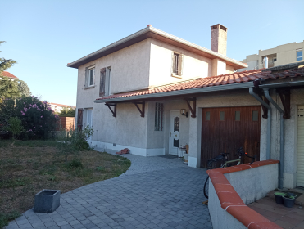
 | https://forms.kizeo.com/data/medias/secure/dm9lY2pPdEpBdGo4QkJyMy8reEtPUDBraUFjbk84RUZBdWpLbnhUTlhFMVdDQ014Y09RdjVFdUtnN0w4SHJQQWMxb1VUUTRoUXhhZUZES1pFbkdKYktaYmFyZUxnYmw1RktZelRrWkRSNkk9?name=

 | CLIENT |  |  | BUREAU D'ETUDE
 | FAZZINI Pier-Francesco |  |  | Adiabati.Green
 | 5 impasse Medicis
 | 31200
 | Toulouse

 |  | Date de la visite | Date de l'audit énergétique | Date de mise à jour
 |  | 06/10/2023

 | Référencement : 2023-BARTH164-50

Site
PRÉSENTATION DU SITE

LOCALISATION
L'audit énergétique est réalisé une maison individuelle située à 5 impasse Medicis, 31200 Toulouse.

DONNES GÉNÉRALES

 | Année ou période de construction |  |  | Entre 1949 et 1974
 | Etat d'occupation |  |  | Plus de 2 ans
 | Surface habitable [m²] |  |  | 103

FAÇADES
Sud-Ouest |  |  |  | Nord-Est
Pas de mitoyenneté |  |  |  | Pas de mitoyenneté
Longueur = 11 m |  |  |  | Longueur = 11 m
Hauteur = 5.45 m |  |  |  | Hauteur = 5.45 m
Surface = 51.75 m² |  |  |  | Surface = 51.75 m²
 https://forms.kizeo.com/data/medias/secure/dm9lY2pPdEpBdGo4QkJyMy8reEtPUDBraUFjbk84RUZBdWpLbnhUTlhFMVdDQ014Y09RdjVFdUtnN0w4SHJQQWMxb1VUUTRoUXhhZUZES1pFbkdKYktaYmFyZUxnYmw1RktZelRrWkRSNkk9?name= |  |  |  | 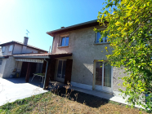 https://forms.kizeo.com/data/medias/secure/dm9lY2pPdEpBdGo4QkJyMy8reEtPUDBraUFjbk84RUZBdWpLbnhUTlhFMVdDQ014Y09RdjVFdUtnN0w4SHJQQUVjYUg4MG9ZcE1BSUtmVUhKcWxRQW53MER6Y1lFWDBuSzFwalR5RGd6UHM9?name=

Nord-Ouest |  |  |  | Sud-Est
Longueur = 7.10 m |  |  |  | Longueur = 7.10 m
Hauteur = 5.45 m |  |  |  | Hauteur = 5.45 m
Surface = 38.70 m² |  |  |  | Surface = 38.70 m²
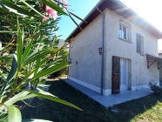 https://forms.kizeo.com/data/medias/secure/dm9lY2pPdEpBdGo4QkJyMy8reEtPUDBraUFjbk84RUZBdWpLbnhUTlhFMVdDQ014Y09RdjVFdUtnN0w4SHJQQVh5NzU3ZzZxS0RubW1NTHRuemxwbU42KzIzNGNmczdDdE1OUktpc3Q2bUE9?name= |  |  |  | 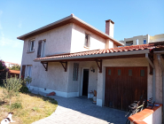 https://forms.kizeo.com/data/medias/secure/dm9lY2pPdEpBdGo4QkJyMy8reEtPUDBraUFjbk84RUZBdWpLbnhUTlhFMVdDQ014Y09RdjVFdUtnN0w4SHJQQVFSZ2UzS01wUmcwbEpyVy9URzR0UWVKbnhJUWNvMkV1Y0lTQ1BBZnpjQUk9?name=

CARACTÉRISTIQUES DE L'ENVELOPPE
 | Murs - Type 1 - L'extérieur
 | Composition |  |  | Briques creuses
 | Ep. Mur (cm) |  |  | 0.3
 | Isolation |  |  | Non isolé
 | Ep. Isolant (cm)
 | Date d'isolation
 | Commentaires
 | 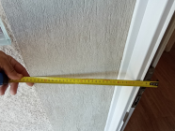 https://forms.kizeo.com/data/medias/secure/dm9lY2pPdEpBdGo4QkJyMy8reEtPUDBraUFjbk84RUZBdWpLbnhUTlhFMVdDQ014Y09RdjVFdUtnN0w4SHJQQWxOaWNsVS9HMXNNMldoWFBtK0E4emtWVGU4U0dLL0lSTE96TTZGYmV5WHc9?name=

 | Murs - Type 2 - LNC
 | Composition |  |  | Briques creuses
 | Ep. Mur (cm) |  |  | 0.3
 | Isolation |  |  | Non isolé
 | Ep. Isolant (cm)
 | Date d'isolation
 | Commentaires
 | 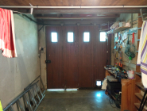 https://forms.kizeo.com/data/medias/secure/dm9lY2pPdEpBdGo4QkJyMy8reEtPUDBraUFjbk84RUZBdWpLbnhUTlhFMVdDQ014Y09RdjVFdUtnN0w4SHJQQS9NeEJuaEJwb2RQdksvdDc3YWtMVlJESUUxMEU3YUpPb09SQkdyWmtqN0U9?name=

 | Plancher bas - Type 1
 | Position |  |  | Terre plein
 | Composition |  |  | Dalle béton
 | Isolation |  |  | Non isolé
 | Ep. Isolant (cm)
 | Date d'isolation
 | Surface (m²) |  |  | 62
 | Commentaires
 |  https://forms.kizeo.com/data/medias/secure/dm9lY2pPdEpBdGo4QkJyMy8reEtPUDBraUFjbk84RUZBdWpLbnhUTlhFMVdDQ014Y09RdjVFdUtnN0w4SHJQQU9lUGl4bWdsZFFCRXNJZW02cldROUNucDM4RDYwQjhhS24xTzdYNzl2STg9?name=

 | Plancher bas - Type 2
 | Position |  |  | -
 | Composition |  |  | -
 | Isolation |  |  | -
 | Ep. Isolant (cm)
 | Date d'isolation |  |  | -
 | Surface (m²)
 | Commentaires

 | Plancher haut - Type 1
 | Type |  |  | Combles perdus
 | Composition |  |  | Dalle béton
 | Isolation |  |  | ITE
 | Ep. Isolant (cm) |  |  | 0.06
 | Date d'isolation |  |  | Plus de 10 ans
 | Surface (m²) |  |  | 48.75
 | Commentaires
 | 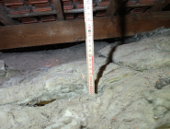 https://forms.kizeo.com/data/medias/secure/dm9lY2pPdEpBdGo4QkJyMy8reEtPQjYydXVOdnMzMlVlZzgrb3lCNG42N3p2TW54SWljOEtqUjV2WVNiZExSUkpWYlAwdUIzclpWMkVMZWVWbUlLTkpHSVFoUWlEdXRhenRqdGxCaXlERGc9?name=

 | Plancher haut - Type 2
 | Type |  |  | Combles perdus
 | Composition |  |  | Dalle béton
 | Isolation |  |  | Non isolé
 | Ep. Isolant (cm)
 | Date d'isolation
 | Surface (m²) |  |  | 13.25
 | Commentaires
 | 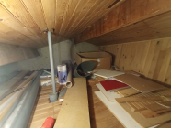 https://forms.kizeo.com/data/medias/secure/dm9lY2pPdEpBdGo4QkJyMy8reEtPQjYydXVOdnMzMlVlZzgrb3lCNG42N3p2TW54SWljOEtqUjV2WVNiZExSUjVUVklIa0R5eDlaMzV1RWNRdzNaTDlqS3V2MnQrb2s2NlFMUGxtdE96WnM9?name=

 | Fenêtre battante
 | Composition |  |  | PVC
 | Type de vitrage |  |  | Double vitrage
 | Volets |  |  | Battant bois
 | Nombre |  |  | 6
 | 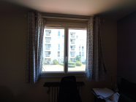 https://forms.kizeo.com/data/medias/secure/dm9lY2pPdEpBdGo4QkJyMy8reEtPQjYydXVOdnMzMlVlZzgrb3lCNG42N3p2TW54SWljOEtqUjV2WVNiZExSUkhUUER5dURYcWtEOHI1ZnQyRzNyK3QvR2xoOEc3cmduQUV1U1J6ZThpTFU9?name=

 | PF battante avec sous-bassement
 | Composition |  |  | PVC
 | Type de vitrage |  |  | Double vitrage
 | Volets |  |  | Battant bois
 | Nombre |  |  | 4
 | 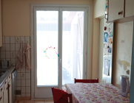 https://forms.kizeo.com/data/medias/secure/dm9lY2pPdEpBdGo4QkJyMy8reEtPQjYydXVOdnMzMlVlZzgrb3lCNG42N3p2TW54SWljOEtqUjV2WVNiZExSUm9VRXk3cC9mczE3c2poa2lMN3JCcnJCUjF4TE4wTTgvUmduTHFtenpMbEE9?name=

 | Portes - Type 1
 | Composition |  |  | PVC
 | Type |  |  | Avec <30% de vitrage simple
 | Nombre |  |  | 1
 |  https://forms.kizeo.com/data/medias/secure/dm9lY2pPdEpBdGo4QkJyMy8reEtPQjYydXVOdnMzMlVlZzgrb3lCNG42N3p2TW54SWljOEtqUjV2WVNiZExSUnJqMWtya09tVG05Tm1OeERjdmp3L3Y5dXJ2cXFIMHNEamlrYWFaY0gvd2s9?name=

 | Portes - Type 2
 | Composition |  |  | Bois
 | Type |  |  | Opaque pleine simple
 | Nombre |  |  | 1
 | 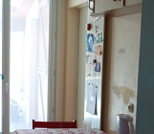 https://forms.kizeo.com/data/medias/secure/dm9lY2pPdEpBdGo4QkJyMy8reEtPQjYydXVOdnMzMlVlZzgrb3lCNG42N3p2TW54SWljOEtqUjV2WVNiZExSUi93OEk0MjNmUWRvR25Ud2tDQWliNHpNa3dUNUQ5SDZhNTBVemRwRExsd3c9?name=

SYSTÈMES TECHNIQUES
 | CHAUFFAGE PRINCIPAL
 | Type |  | Chaudière gaz Standard
 | Marque de chaudière |  | FRISQUET
 | Année de mise en œuvre |  | 1998
 | Puissance nominale (kW) |  | 26
 | Type d'émetteur |  | Radiateur fonte
 | Type de régulation |  | Robinet thermostatique
 | 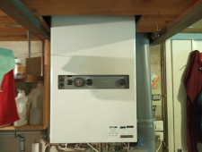 https://forms.kizeo.com/data/medias/secure/dm9lY2pPdEpBdGo4QkJyMy8reEtPQjYydXVOdnMzMlVlZzgrb3lCNG42N3p2TW54SWljOEtqUjV2WVNiZExSUlBJKzBDcm96YzJRaUx3UFZCUHkrdldBMkUyaDdCeWNBNm5uZS9QZGc4WjA9?name=

 | CHAUFFAGE D'APPOINT
 | Type

 | EAU CHAUDE SANITAIRE
 | Type |  | Liée au système de chauffage
 | Volume (L)

 | Système d'appoint

 | VENTILATION
 | Type |  | VMC Autoréglable
 | 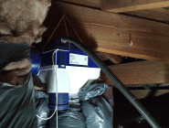 https://forms.kizeo.com/data/medias/secure/dm9lY2pPdEpBdGo4QkJyMy8reEtPQjYydXVOdnMzMlVlZzgrb3lCNG42N3p2TW54SWljOEtqUjV2WVNiZExSUjVOa1RlWXBmMmZSeWFnUmIwWlVtVklOL2tnUkx2VjNaMXplYXA2YTdmaHM9?name=

 | CLIMATISATION
 | Type |  | PAC Air/Air
 | 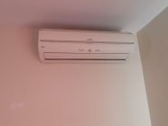 https://forms.kizeo.com/data/medias/secure/dm9lY2pPdEpBdGo4QkJyMy8reEtPQjYydXVOdnMzMlVlZzgrb3lCNG42N3p2TW54SWljOEtqUjV2WVNiZExSUk42bWhRL3E3cE1BckVZSXdqWFYyL0tZTkpnN1BtYVpJUWtpQTM2ajZWMFU9?name=

COMPTEUR ÉLÉCTRIQUE
 | Polarité |  | 6
 | Puissance souscrite (kVA) |  | Monophasé
 | 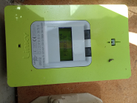 https://forms.kizeo.com/data/medias/secure/dm9lY2pPdEpBdGo4QkJyMy8reEtPQjYydXVOdnMzMlVlZzgrb3lCNG42N3p2TW54SWljOEtqUjV2WVNiZExSUk42bWhRL3E3cE1BckVZSXdqWFYyL00zekdrcGp4NlhIRHVYcG9vY0RoMWs9?name=

CARACTERISTIQUES DES PIECES

Pièces | Chauffée | Niveau | Hauteur |  | Longueur x Largeur | Surface
Cuisine | Non | RDC | 2.5 |  | 2.56x3.85 | 9.86
Dégagement 1 | Oui | RDC | 2.5 |  | 6.40x1.48 | 9.47
W.C | Oui | RDC | 2.5 |  | 0.90x1.50 | 1.35
Salle d'eau | Oui | RDC | 2.50 1.60 |  | 2.80x1.58 | 4.42
Séjour | Oui | RDC | 2.5 |  | 7.56x3.85 | 29.11
Salle d'étude | Oui | RDC | 2.5 |  | 2.95x2.70 | 7.97
Salle de bain | Oui | RDC+1 | 2.5 |  | 2.90x1.70 | 4.93
Chambre 1 | Oui | RDC+1 | 2.5 |  | 3.58x3.55 | 12.71
Chambre 2 | Oui | RDC+1 | 2.5 |  | 3.90x2.92 | 11.39
Chambre 3 | Oui | RDC+1 | 2.5 |  | 3.55x3.53 | 12.53
W.C 2 | Oui | RDC+1 | 2.5 |  | 1.37x1.00 | 1.37
Dégagement 2 | Oui | RDC+1 | 2.5 |  | 1.60x2.30 | 3.68
Cage d'escalier | Non | RDC+1 | 2.5 |  | 0x0 | 0
 | Non |  |  |  | x | 0

AVIS DE PASSAGE
 | Je déclare avoir reçu un auditeur de SMART RENOV HABITAT pour réaliser la visite technique préalable à l'établissement de l'audit énergétique de mon logement le 06/10/2023.

 | Signature de l'habitant
 | https://forms.kizeo.com/data/medias/secure/dm9lY2pPdEpBdGo4QkJyMy8reEtPSjA5QjNaQnZPbW1SbHh5NTE0TnI5eVRKUDNUdDJMVEVhRGRza2YzUHhiUHhaU25qdjJWRGw4K1FRUmREcGZSS1ZwT0U2YmhWQUkzYjQ3Vm1vdEJXVkU9?name=
 | https://forms.kizeo.com/data/medias/secure/dm9lY2pPdEpBdGo4QkJyMy8reEtPSjA5QjNaQnZPbW1SbHh5NTE0TnI5eVRKUDNUdDJMVEVhRGRza2YzUHhiUHhaU25qdjJWRGw4K1FRUmREcGZSS1ZwT0U2YmhWQUkzYjQ3Vm1vdEJXVkU9?name=

 | Signature de l'auditeur
 | BOURAS Sabry

